상품제안서
영국R. 스퀘어 하이라이트 | 상품코드: S45546

 |  |  |  |  |  |  | 02-713-8555 | www.synergygift.co.kr
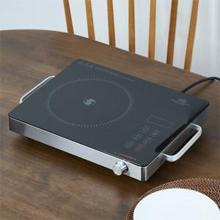

【상세/제작정보】

【인쇄/포장옵션】 | 스티커 / 포장지포장

【공급단가】 | 수량 | 10~ | 30~ | 100~ | 300~ | 500~
*VAT별도 | 단가 | 47,580원 | 45,010원 | 42,820원 | 41,720원 | 40,990원

【상품 URL】 | https://synergygift.co.kr:443/src/goods_detail.php?gdno=45546

